配置
dubboi.properties配置
1.项目配置dubboi.properties文件
2.dubboi.properties文件中添加以下配置：
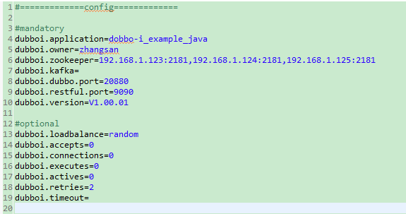

dubboi.application：必填，当前应用配置
dubboi.owner：必填，应用负责人，用于服务治理，请填写负责人公司邮箱前缀
dubboi.zookeeper：必填，zk集群地址
dubboi.kafka：暂时不使用，kafka地址
dubboi.dubbo.port：必填，dubbo协议端口
dubboi.restful.port：必填，restful端口
dubboi.version：必填，应用程序版本
dubboi.loadbalance：选填，应用程序均衡负载方式
dubboi.accepts：选填， 服务端最大连接数，对整个应用程序而言，不需要重试请设为0
dubboi.connections：选填，对每个提供者的最大连接数，不需要重试请设为0
dubboi.executes：选填，服务提供者每服务每方法最大可并行执行请求数，不需要重试请设为0
dubboi.actives：选填，每服务消费者每服务每方法最大并发调用数，不需要重试请设为0
dubboi.retries：选填，失败最大的重试次数，不含第一次调用，不需要重试请设为0
dubboi.timeout：暂时不使用，远程服务调用超时时间（毫秒），建议在消费端控制，不需要重试请设为0

Service注解配置
1.用于需要服务化的impl类上，必须implements接口
2.version，选填，服务版本，该配置会覆盖dubboi.properties中的配置，建议在dubboi.properties中配，不要单独配
3.group，选填，服务分组，消费者会根据"接口"、"版本"、"分组"来区分服务，当一个接口有多个实现类时，需要使用group来区分
4.loadbalance，选填，服务均衡负载方式，该配置会覆盖dubboi.properties中的配置，可选值：random,roundrobin,leastactive,consistenthash，分别表示：随机，轮循，最少活跃调用，一致性哈希
5.connections，选填，服务最大连接数
6.executes，选填，服务每方法最大可并行执行请求数
7.actives，选填，每服务消费者每服务每方法最大并发调用数
8.retries，选填，失败最大的重试次数，不含第一次调用
9.timeout：选填，每服务每方法调用超时时间（毫秒），建议在消费端控制，不需要重试请设为0

RpcService注解配置
1.restfulEnable，选填，配置单个服务是否启用restful服务，该配置会覆盖配置文件中的配置

